Tab 1.
REPUBLIKA HRVATSKA
GRAD ZAGREB

GRADSKI URED ZA GOSPODARSTVO,
EKOLOŠKU ODRŽIVOST I STRATEGIJSKO PLANIRANJE

Odjel za statističke i analitičke poslove

1. BRUTO DOMAĆI PROIZVOD ZA GRAD ZAGREB I REPUBLIKU HRVATSKU OD 2011. DO 2023.
 |  |  |  |  | tekuće cijene
 | Grad Zagreb |  | Republika Hrvatska |  | Udio Grada Zagreba u RH, %
 | BDP, mil. HRK | BDP, mil. EUR | BDP, mil. HRK | BDP, mil. EUR
2011. | 116,420 | 15,452 | 340,400 | 45,179 | 34.2
Bruto dodana vrijednost po djelatnostima u 2009.
 | 1 | 1
2012. | 115,241 | 15,295 | 337,481 | 44,791 | 34.1
2013. | 114,320 | 15,173 | 339,516 | 45,062 | 33.7
2014. | 114,582 | 15,208 | 338,057 | 44,868 | 33.9
2015. | 117,412 | 15,583 | 346,328 | 45,966 | 33.9
2016. | 120,981 | 16,057 | 358,385 | 47,566 | 33.8
2017. | 126,924 | 16,846 | 374,709 | 49,732 | 33.9
2018. | 134,297 | 17,824 | 393,427 | 52,217 | 34.1
2019. | 142,155 | 18,867 | 413,686 | 54,906 | 34.4
2020. | 132,982 | 17,650 | 382,331 | 50,744 | 34.8
2021. | 149,728 | 19,872 | 439,586 | 58,343 | 34.1
2022. | 168,138 | 22,316 | 509,430 | 67,613 | 33.0
2023. | 200,954 | 26,671 | 596,629 | 79,186 | 33.7
 |  |  |  |  | Izvor: DZS; obrada: GUGEOSP - Odjel za statističke i analitičke poslove

Tab 2.
REPUBLIKA HRVATSKA
GRAD ZAGREB

GRADSKI URED ZA GOSPODARSTVO,
EKOLOŠKU ODRŽIVOST I STRATEGIJSKO PLANIRANJE

Odjel za statističke i analitičke poslove

2. BRUTO DOMAĆI PROIZVOD PO STANOVNIKU ZA GRAD ZAGREB I REPUBLIKU HRVATSKU OD 2011. DO 2023.
 |  |  |  |  | tekuće cijene
 | Grad Zagreb |  | Republika Hrvatska |  | Indeksi (RH = 100)
 | BDP po stanovniku, HRK | BDP po stanovniku, EUR | BDP po stanovniku, HRK | BDP po stanovniku, EUR
2011. | 147,223 | 19,540 | 79,479 | 10,549 | 185.2
Bruto dodana vrijednost po djelatnostima u 2009.
 | 1 | 1
2012. | 145,113 | 19,260 | 79,251 | 10,518 | 183.1
2013. | 144,030 | 19,116 | 80,284 | 10,656 | 179.4
2014. | 144,407 | 19,166 | 80,592 | 10,696 | 179.2
2015. | 148,212 | 19,671 | 83,457 | 11,077 | 177.6
2016. | 153,049 | 20,313 | 87,445 | 11,606 | 175.0
2017. | 161,388 | 21,420 | 92,784 | 12,315 | 173.9
2018. | 171,705 | 22,789 | 98,707 | 13,101 | 174.0
2019. | 182,660 | 24,243 | 104,818 | 13,912 | 174.3
2020. | 171,832 | 22,806 | 97,828 | 12,984 | 175.6
2021. | 194,162 | 25,770 | 113,476 | 15,061 | 171.1
2022. | 218,326 | 28,977 | 132,142 | 17,538 | 165.2
2023. | 260,078 | 34,518 | 154,655 | 20,526 | 168.2
 |  |  |  |  | Izvor: DZS; obrada: GUGEOSP - Odjel za statističke i analitičke poslove

Graf 1.
REPUBLIKA HRVATSKA
GRAD ZAGREB

GRADSKI URED ZA GOSPODARSTVO,
EKOLOŠKU ODRŽIVOST I STRATEGIJSKO PLANIRANJE

Odjel za statističke i analitičke poslove

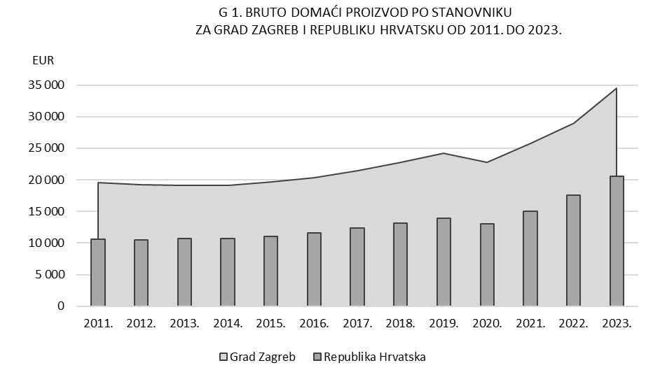

Tab 3.
REPUBLIKA HRVATSKA
GRAD ZAGREB

GRADSKI URED ZA GOSPODARSTVO,
EKOLOŠKU ODRŽIVOST I STRATEGIJSKO PLANIRANJE

Odjel za statističke i analitičke poslove

3. BRUTO DODANA VRIJEDNOST ZA GRAD ZAGREB I REPUBLIKU HRVATSKU PREMA PODRUČJIMA DJELATNOSTI NKD-a 2007. u 2023.

 |  |  |  |  |  |  |  | bazične cijene
Područja djelatnosti prema NKD-u 2007. |  | Grad Zagreb |  |  | Republika Hrvatska |  |  | Udio BDV Grada Zagreba u RH, %
 |  | BDV, mil. HRK | BDV, mil. EUR | struktura, % | BDV, mil. HRK | BDV, mil. EUR | struktura, %
Ukupno |  | 168,128 | 22,314 | 100.0 | 499,168 | 66,251 | 100.0 | 33.7
A | Poljoprivreda, šumarstvo i ribarstvo | 206 | 27 | 0.1 | 16,013 | 2,125 | 3.2 | 1.3
B, C, D, E | Prerađivačka industrija, rudarstvo i vađenje te ostale industrije | 22,219 | 2,949 | 13.2 | 89,613 | 11,894 | 18.0 | 24.8
 | od toga:
 | C Prerađivačka industrija | 17,018 | 2,259 | 10.1 | 72,936 | 9,680 | 14.6 | 23.3
F | Građevinarstvo | 7,928 | 1,052 | 4.7 | 36,600 | 4,858 | 7.3 | 21.7
G, H, I | Trgovina na veliko i na malo; prijevoz i skladištenje; smještaj, priprema i usluživanje hrane | 42,356 | 5,622 | 25.2 | 124,229 | 16,488 | 24.9 | 34.1
J | Informacije i komunikacije | 18,679 | 2,479 | 11.1 | 28,651 | 3,803 | 5.7 | 65.2
K | Financijske djelatnosti i djelatnosti osiguranja | 13,978 | 1,855 | 8.3 | 22,442 | 2,979 | 4.5 | 62.3
L | Poslovanje nekretninama | 7,477 | 992 | 4.4 | 41,935 | 5,566 | 8.4 | 17.8
M, N | Stručne, znanstvene, tehničke, administrativne i pomoćne uslužne djelatnosti | 21,130 | 2,804 | 12.6 | 41,114 | 5,457 | 8.2 | 51.4
O, P, Q | Javna uprava i obrana, obrazovanje, djelatnosti zdravstvene zaštite i socijalne skrbi | 27,164 | 3,605 | 16.2 | 80,328 | 10,661 | 16.1 | 33.8
R, S, T, U | Ostale uslužne djelatnosti | 6,991 | 928 | 4.2 | 18,242 | 2,421 | 3.7 | 38.3

Bruto dodana vrijednost po djelatnostima u 2009.
 | 1 | 1
 |  |  |  |  |  |  |  | Izvor: DZS; obrada: GUGEOSP - Odjel za statističke i analitičke poslove

